系统下单指引
一、注册开户
我司注册链接： | http://ymkjex.nextsls.com/wos/login
您好，您需要先网址注册一下，注册名称要写贵公司的全称哦~注册完成后麻烦截图告知一下注册名称哈~
开户： | 以下图片信息标注必填 需填写完整 未填写完整开不了户
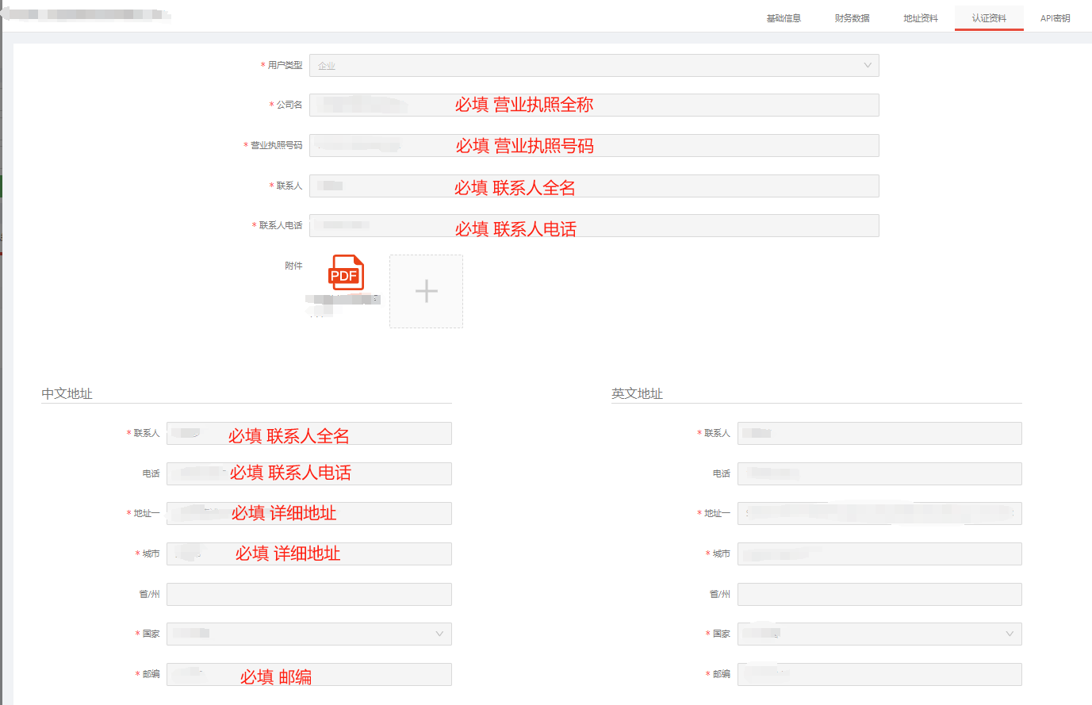
二、系统下单
附件链接为我司的下单模板，带*号的是必填项，发票模板带*号的信息填写完成后，登陆系统账号然后Excel导入即可哈
下单网址：http://ymkjex.nextsls.com/tms请知悉哦
账号： | *********
密码： | **********
下单流程： | 输入用户名和密码登录→发货→大货运单→Excel导入→导入模板→保存即可
三、送仓注意事项
下单后需要贴我司英美标签，尤其是非亚马逊地址，一定要送货前贴好再送，避免货物出错
打印标签： | 选中运单，打印标签，可以直接打印的选第一个，不能直接打印的选最后一个 下载标签 标签类型：系统标签
温馨提醒： | 非亚马逊地址的货物，要开户下单后，贴好我们的入仓箱唛再送货，不然仓库不好区分货物，容易延误拣货和出货
 | 您导入下单时，选择好对应的仓库：所在货站。如您是推送式下单，请您一定要选择对应的货站备注预计送仓时间，这个方便您的货物提前安排进装柜计划中，如您下单没有备注，我司产品部做装柜计划可能无法计算到此订单导致无法优先安排装柜。
入仓单 | 您好，为避免您的货物丢失或遗漏，麻烦送仓到我们仓库的时候务必带上入仓单哦，或者有带有公司名称+渠道+件数 的入仓单也可以的，感谢您的配合 哈~
查询网站： | http://tracking.nextsls.com/trace?app=5b0e21e6d58a1d3e841f5720
您可以在这个网站输入单号 快速查询到您的货物最新情况，如果更新不及时 或者有其他疑问您再@我司客服去核实

海卡快捷查价
 | 深 圳 市 英 美 跨 境 物 流 有 限 公 司
美国海运价格查询表 |  |  |  |  |  |  |  |  |  |  |  | 偏远邮编查询
 | 国内交货仓库： |  | 义乌 | 目的仓： |  | ONT8 | 私商地交货邮编： |  |  |  |  | 请输入邮编： | 01039
请根据你所查询的交货仓/目的仓/私商邮编进行查询（下拉框可选择或单击输入）；非对应国家仓库价格不可参考；查询表仅供参考，实际以对应渠道报价为准！
渠道类型 | FBA |  |  |  | Walmart / 其它第三方仓库 |  | 私人商业地址 |  |  | 参考时效 （开船后） | 进入报价表 | UPS | 一般偏远 | 加收25元/件
 | 12KG+ | 51KG+ | 300KG+ | 1CBM+ | 300KG | 2CBM | 300KG | 500KG | 1000KG |  |  | Fedex | 一般偏远 | 加收25元/件
B1美森正班海卡 B1美森正班海卡按方包税 | 10.49 | 9.49 | 9.49 | 1898 | / | / |  |  |  | 13-16天 | 美森海卡
B2美森加班海卡 B2美森加班海卡按方包税 | 9.89 | 8.89 | 8.89 | 1778 | / | / |  |  |  | 14-17天 | 美森海卡
B4华东限时达海卡 B4华东限时达海卡按方包税 | 7.79 | 6.79 | 6.79 | 1358 | / | / |  |  |  | 18-20天 | 合德以星海卡
B5-普船洛杉矶海卡 B5-普船洛杉矶海卡按方包税 | 7.39 | 6.39 | 6.39 | 1278 | / | / |  |  |  | 18-20天 | 美西普船海卡渠道
B15-普船洛杉矶特惠海卡 B15-普船洛杉矶特惠海卡按方包税 | 6.09 | 6.09 | 6.09 | 1218 | / | / |  |  |  | 25-30天 | 美西普船海卡渠道
B10普船奥克兰海卡 B10普船奥克兰海卡按方包税 | / | / | / | / | / | / |  |  |  | / | 美西普船海卡渠道
B12芝加哥海卡 B12芝加哥海卡按方包税 | / | / | / | / | / | / |  |  |  | / | 美中普船海卡渠道
B14休斯顿海卡 B14休斯顿海卡按方包 | / | / | / | / | / | / |  |  |  | / | 美中普船海卡渠道
B7-普船纽约海卡 B7-普船纽约海卡按方包税 | / | / | / | / | / | / |  |  |  | / | 美东普船海卡渠道
B9萨凡纳直航海卡 B9萨凡纳直航海卡按方包税 | / | / | / | / | / | / |  |  |  | / | 美东普船海卡渠道
B17纽约22日限时达海卡 B17纽约22日限时达海卡按方包税 | / | / | / | / | / | / |  |  |  | / | 美东纽约快线
B6-私人商业地址-上海合德 B6-私人商业地址-南沙合德 | / | / | / | / | / | / |  |  |  | / | 合德私人商业地址
B6-私人商业地址-洛杉矶 | / | / | / | / | / | / |  |  |  | / | 洛杉矶-私人商业地址
B6-私人商业地址-纽约 | / | / | / | / | / | / |  |  |  | / | 纽约-私人商业地址
B6-私人商业地址-萨凡纳 | / | / | / | / | / | / |  |  |  | / | 萨凡纳-私人商业地址
B6-私人商业地址-芝加哥 | / | / | / | / | / | / |  |  |  | / | 芝加哥-私人商业地址
 | - |  |  |  | - |  | - |  |  | -

